噪声引导的表示学习
展示了他们的第三个技术创新：“噪声引导的表示学习”
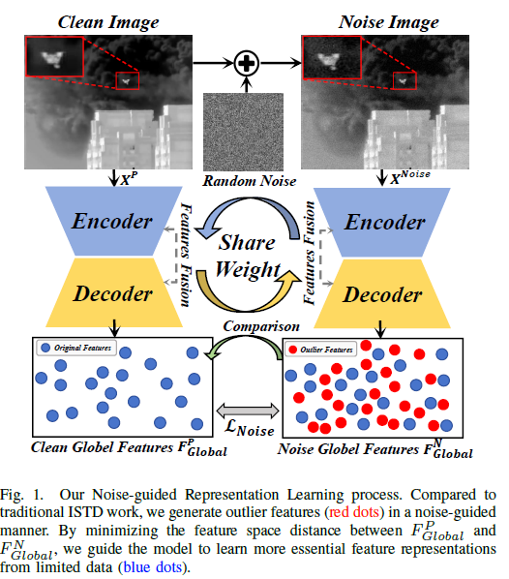
 | * 左侧 (Clean Image): 一张干净的图像 (X^P)，输入到“编码器-解码器”网络中，得到“干净的全局特征” (F^P_{Global})。

 | * 右侧 (Noise Image): 干净图像 + 随机噪声 = 噪声图像 (X^{Noise})。这张噪声图像也输入到同一个（注意 "Share Weight"，即权重共享）“编码器-解码器”网络，得到“带噪的全局特征” (F^N_{Global})。

 | * 中间： 他们在训练时，会比较 F^P_{Global} 和 F^N_{Global}。

 | * 底部： “干净特征”（蓝点）和“噪声特征”（蓝点+红点）。

 | * 核心思想： 他们通过一个损失函数 \mathcal{L}_{Noise}，强迫 F^P_{Global} 和 F^N_{Global} 这两个特征尽可能相似。这样一来，模型就必须学会“忽略”噪声，只提取那些在干净和带噪图像中都“不变”的本质特征（蓝点），从而变得对噪声不敏感（即鲁棒）。

方法总览
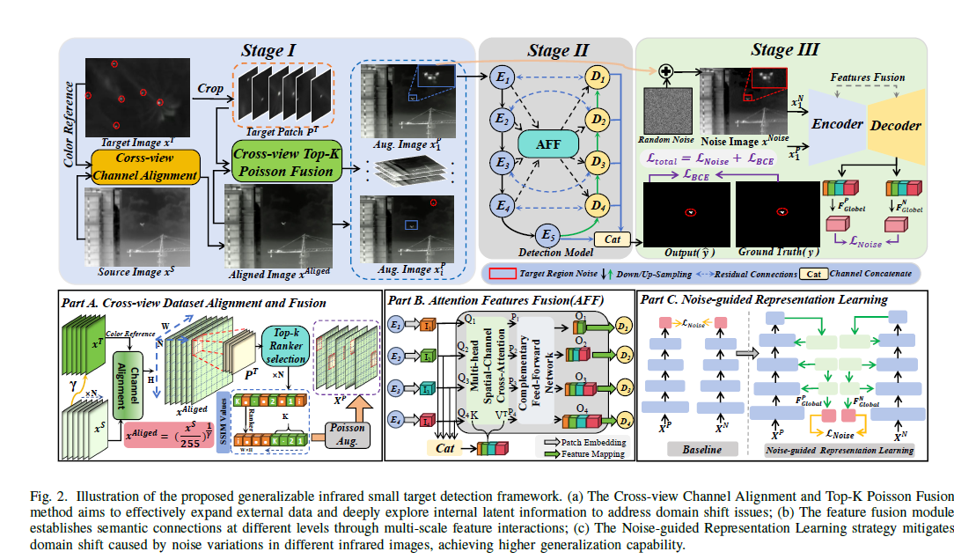
 | * Stage I: 跨视角数据集对齐与融合 (Part A)

 | * Cross-view Channel Alignment (跨视角通道对齐): 拿一张“源图像 X^S”和一张“颜色参考 X^T”，通过对齐，生成“已对齐图像 X^{Aliged}”。

 | * Cross-view Top-K Poisson Fusion (跨视角Top-K泊松融合): 从 X^{Aliged} 中裁剪出“目标块 P^T”，然后把它“融合”回 X^{Aliged} 中（在一个新的位置），生成“增强图像 X^P”。

 | * 目的： 解决域偏移问题，扩展数据，探索内部信息。

 | * Stage II: 注意力特征融合 (Part B)

 | * Detection Model (检测模型): 这是一个U-Net结构的编码器（E）-解码器（D）网络。

 | * AFF (Attention Features Fusion): 它通过多尺度特征交互（图中的虚线箭头）来建立不同层次间的语义联系。

 | * Stage III: 噪声引导的表示学习 (Part C)

 | * 这张图就是图1的详细版。

 | * “增强图像 X^P”（干净的）和“噪声图像 X^{Noise}”（加了随机噪声的）同时输入到同一个“编码器-解码器”网络（共享权重）。

 | * 模型输出一个预测结果 Output(y)，它和真实标签 Ground Truth(y) 计算 \mathcal{L}_{BCE} 损失（这是标准的分割损失）。

 | * 同时，在网络内部提取出干净特征 F^P_{Global} 和带噪特征 F^N_{Global}，它俩计算 \mathcal{L}_{Noise} 损失。

 | * 总损失 \mathcal{L}_{total} = \mathcal{L}_{Noise} + \mathcal{L}_{BCE}。

 | * 目的： 减轻由噪声变化引起的域偏移，实现更高的泛化能力。

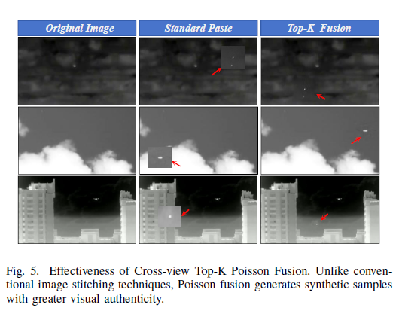

跨视角Top-K融合 (Cross-view Top-K Fusion)

* 第8段：这个过程首先从已对齐的 X^{Aliged} 中提取目标块 P^T。接下来，如图4所示，使用一个滑动窗口来扫描一个完整的图像，并计算所选区域 Region 和目标块 P^T 之间的结构相似性指数（SSIM）。

* 第9段：公式 (2): S^{x,y}=SSIM(Region^{x,y},P^{T})。这代表在 (x,y) 位置的SSIM值。

* 第10段：我们通过对差异最小的Top-K个图像块执行泊松融合 (Poisson blending)，来实现更自然的混合效果。

* 第11段：公式 (3): Region_{Top-k}^{x,y}=Mapping(Top_{k}([S^{1,1},S^{1,2},...,S^{x,y}]))。Top_k(\cdot) 表示选择最佳SSIM值的Top-K个区域。

* [cite: 106-110][cite_start] 第12、13段：我们对这Top-K个最相似的区域执行泊松融合。公式 (4): min\int_{(x,y)}||\nabla P^{T}-\triangledown Region_{Top-k}^{x,y}||^{2}dxdy。

* 解释： 这个公式是泊松融合的核心。\nabla 代表“梯度”（即像素强度的变化率）。这个公式的意思是：在融合时，要使目标块 P^T 的“梯度”与新背景 Region 的“梯度”尽可能一致。这能确保融合边缘平滑自然，看起来不像P的。

* 第14段：Top-K策略优化了计算效率。

* 第15段：如图5所示，通过这种技术生成的合成样本 X^P 具有很高的视觉真实感。

* 图5解释： "Original Image"是原图。"Standard Paste"是“标准粘贴”，你可以看到目标周围有明显的方形“贴图”痕迹（红色箭头所指）。"Top-K Fusion"（我们的方法）则完全看不出粘贴痕迹，非常自然。

* 第16、17段：这样就生成了大量包含目标块 P^T 但背景多样的样本 X^P。实现细节如算法2所示。

* 算法2解释： 1. 滑动窗口。 2. 计算SSIM。 3. 找到Top-K个最佳匹配区域 Region_{Top-k}。 4. for循环K次，对每个 Region_{Top-k} 执行泊松融合，生成 X^P。

